Tabele zbiorcze
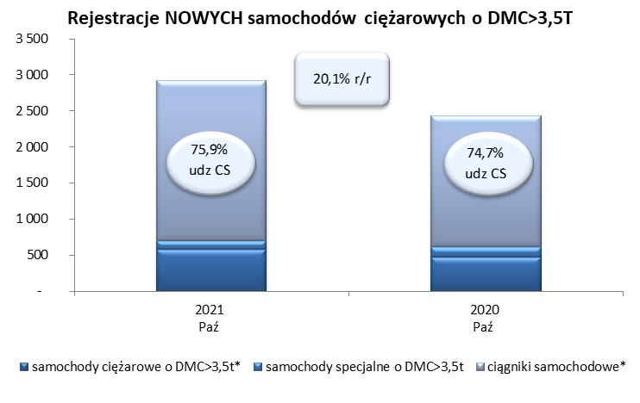
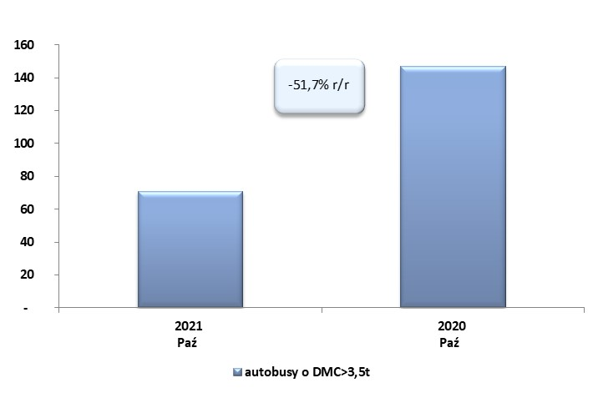
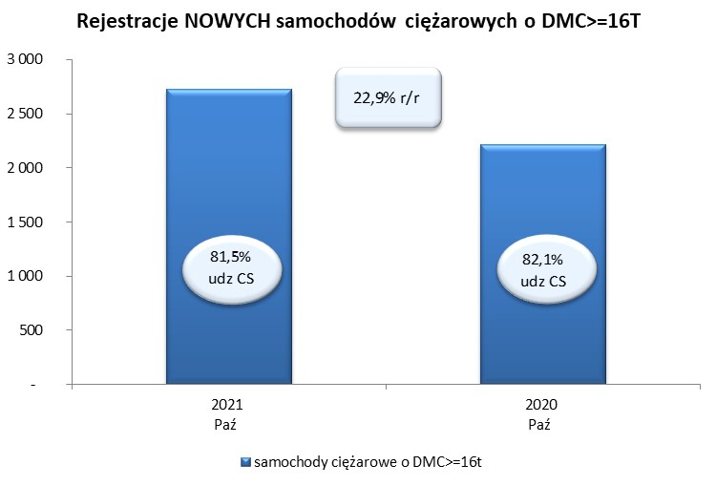
 |  |  |  |  |  | 04/11/2021
PZPM na podstawie danych CEP |  |  |  |  |  | sztuki
PIERWSZE REJESTRACJE NOWYCH POJAZDÓW UŻYTKOWYCH O DMC>3,5T
 | 2021 Paź | 2020 Paź | % zmiana r/r | 2021 Sty - Paź | 2020 Sty - Paź | % zmiana r/r
SAMOCHODY CIĘŻAROWE - RAZEM | 2,927 | 2,437 | 20.1% | 26,176 | 15,609 | 67.7%
samochody ciężarowe o DMC>3,5t* | 579 | 474 | 22.2% | 5,399 | 3,865 | 39.7%
samochody specjalne o DMC>3,5t | 125 | 143 | -12.6% | 744 | 836 | -11.0%
ciągniki samochodowe* | 2,223 | 1,820 | 22.1% | 20,033 | 10,908 | 83.7%
AUTOBUSY - RAZEM | 71 | 147 | -51.7% | 1,127 | 1,175 | -4.1%
RAZEM POJAZDY UŻYTKOWE | 2,998 | 2,584 | 16.0% | 27,303 | 16,784 | 62.7%
*/ Nie uwzgledniono rejestracji własnych marek krajowych producentów

